2020_data
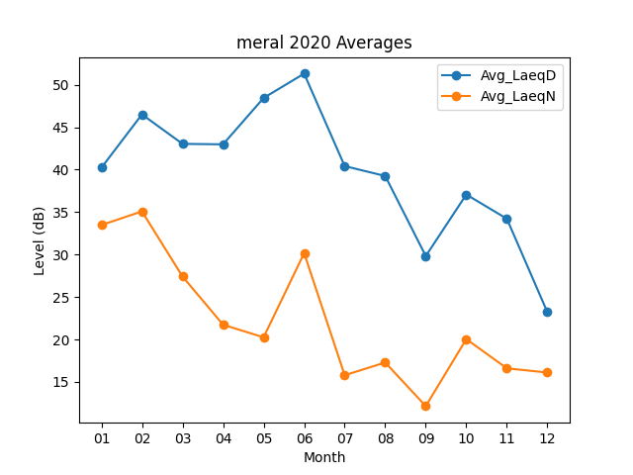
Month | Avg_LaeqD | Avg_LaeqN
01 | 40.229032258 | 33.477419355
02 | 46.503448276 | 35.082758621
03 | 43.035483871 | 27.416129032
04 | 42.98 | 21.74
05 | 48.438709677 | 20.251612903
06 | 51.306666667 | 30.17
07 | 40.416129032 | 15.790322581
08 | 39.251612903 | 17.287096774
09 | 29.823333333 | 12.15
10 | 37.067741935 | 20.038709677
11 | 34.216666667 | 16.603333333
12 | 23.209677419 | 16.103225806

